アンケート調査票＿様式①
様式①
雨水・再生水利用施設実態調査

 |  |  |  |  |  | 令和2年8月
○本調査の目的 「雨水の利用の推進に関する法律」（平成２６年法律第１７号）の施行に伴い、各事業者、各自治体の有している雨水・再生水利用施設の実態を把握し、今後の雨水利用等の推進に向けた基礎資料とすることを目的とするものです。 主旨をご理解の上ご協力をお願い致します。 本調査は都道府県を通じて都道府県及び管内市区町村に対して、さらに管内市区町村を通じて市区町村内の事業者に対して調査をお願いするものです。 （ご回答内容について問合せ、現地確認等をさせて頂く場合がございます。）

 | 調査対象：令和元年度に新設された雨水・再生水利用施設、 過年度に情報提供いただいた施設以外の新たに確認された雨水・再生水利用施設
 | 対象施設が複数ある場合、このExcelファイルをコピーし、全ての問へのご回答をお願いします。

 | 【用語説明】
 | 雨水とは･･･屋根などの集水面から集める水（雨）のこと
 | 再生水とは･･･雑排水を再生処理した水のこと（下水処理水を含む）
 | 雨水・再生水利用施設とは･･･雨水もしくは再生水の利用設備が導入されている施設のこと
 | 雨水・再生水利用設備とは･･･雨水もしくは再生水を利用するための機器等のシステムのこと
 | 事業者とは･･･施設設置・管理者等のこと

問１ | ご回答者様の連絡先等をご記入ください。
 | ※回答者とは、このワークシートに情報を入力された方を指します
 | 所属等 | 事業者・自治体名
 |  | 部署代表E-Mailアドレス
 |  | 記入者①
 |  | 部署名
 |  | 氏名
 |  | E-Mailアドレス
 |  | 記入者②
 |  | 部署名
 |  | 氏名
 |  | E-Mailアドレス
 |  | 記入者③
 |  | 部署名
 |  | 氏名
 |  | E-Mailアドレス
 | 住所等 | 郵便番号（半角数字）
 |  | 都道府県
 |  | 市区町村
 |  | 番地等
 |  | 電話番号（半角数字）
 |  | FAX番号（半角数字）

問２ | 雨水・再生水を利用している施設の名称・所在地等・延床面積・用途についてご記入ください。

 | 施設名称
 | （建物名まで詳しくご記入ください）
 | 施設所在地 | 郵便番号
 |  | 都道府県
 |  | 市区町村
 |  | 番地等

 | 施設の所有者名
 | ※施設の所有者名は、施設を所有している団体名や、個人の氏名をご記入ください。

 | 所有者として該当する項目の回答欄に1つ「○」印をご記入ください。
 |  |  |  |  |  |  | 施設所有者
 | １．地方公共団体
 | ２．独立行政法人等
 | ３．民間
 | ４．その他

 | 「４．その他」を選択された場合は具体的にご記入ください。

 | 雨水・再生水を利用している建物の延床面積※をご記入ください。

 | 延床面積 |  |  | m2

 | ※延床面積は、雨水・再生水を利用している場所の部分的な床面積（例えばトイレ面積など）ではなく、建物全体の床面積をご記入ください。
 | ※雨水・再生水を建物以外の散水等にのみ利用している場合は無記入で結構です。

 | 雨水・再生水を利用している施設の用途について、最も近い項目の回答欄に1つ「○」印をご記入ください。 ※施設の用途とは、施設の使い方のことを指します。

 |  |  | 回答欄 |  |  |  | 回答欄
 | １．事務所ビル |  |  |  | 10．共同住宅、住宅団地
 | ２．会館・ホール |  |  |  | 11．工場
 | ３．学校 |  |  |  | 12．車庫・車両基地
 | ４．医療・福祉機関 |  |  |  | 13．市場・流通センター
 | ５．研究所 |  |  |  | 14．公園・緑地・運動ゴルフ場
 | ６．百貨店・スーパー |  |  |  | 15．動物園
 | ７．ホテル |  |  |  | 16．水処理関連施設(下水道処理場等)
 | ８．駅・空港・バスターミナル |  |  |  | 17．公衆トイレ
 | ９．体育館 |  |  |  | 18．その他

 | 「18．その他」を選択された場合は具体的にご記入ください。

問３ | 問2の施設における雨水・再生水の利用状況について、該当する項目の回答欄に1つ 「○」印をご記入ください。

 |  |  |  |  |  |  | 回答欄
 | １．雨水を利用している
 | ２．再生水を利用している
 | ３．雨水・再生水を混合して利用している

問４ | 他施設への処理水供給の有無について、該当する項目に1つ「○」印をご記入ください。
 | ※他施設とは、問2でご回答いただいた施設以外の施設を指します。
 |  |  |  |  |  |  | 回答欄
 | １．排水・下水を再生処理して「他の施設に供給」している
 | ２．「他の施設に供給」はしていない

 |  | 「1」を選ばれた場合 ⇒ 問5にお進みください |  |  |  | クリックすると移動します
 |  | 「2」を選ばれた場合 ⇒ 問6にお進みください |  |  |  | クリックすると移動します

問５ | 他施設への処理水供給状況についてご記入ください。
 | ※問4で「1」と回答された場合のみ記入してください。
 | 供給先の建物棟数 |  |  |  | 棟 | 水量算出根拠 | 「実測値」→「１」 「推計値」→「２」
 | 供給量 |  |  |  | ㎥／年

 | 供給事業の形態
 |  |  | ※下水道事業、地区再開発事業等をご記入ください。
 | ※運用（利用）期間が短いなど、実測値がない場合は、「日平均水量×年間利用日数」などの推計値を記入してください。また、水量算出根拠の欄に、「実測値」の場合は「１」、「推計値」の場合は「２」を記入してください。

問６ | 問2の対象施設について雨水・再生水の利用方式を下記の１～４のうち、該当する番号に「○」印をご記入ください。（複数回答可）

 |  |  |  |  |  |  | 回答欄
 | １．個別循環方式 単一の施設内で、雨水や、一度利用した水を再生処理して、再度施設内で利用する方式です。
 | ２．地区循環方式 再開発地区などの限られた地区で、雨水や、複数の施設から一度利用した水を再生処理施設で浄化し、各施設で受けて利用する方式です。（再生処理施設内で浄化した水を自ら利用している場合も含みます）
 | ３．広域循環方式 下水処理場で処理された再生水を受けて利用する方式です。（下水処理場内で再生水を自ら利用している場合も含みます）
 | ４．雨水利用方式 屋根や敷地内に降った雨水を貯めて利用する方式です。

 | ■各方式のイメージ図

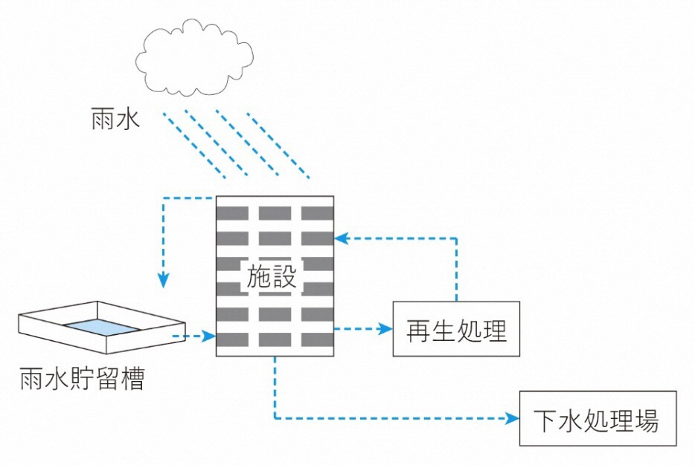
１. 個別循環方式 |  |  |  | ３. 広域循環方式
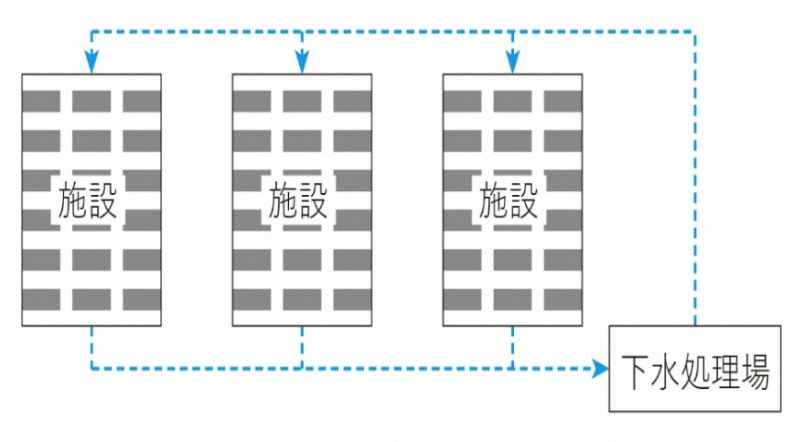

２. 地区循環方式 |  |  |  |  | ４. 雨水利用方式
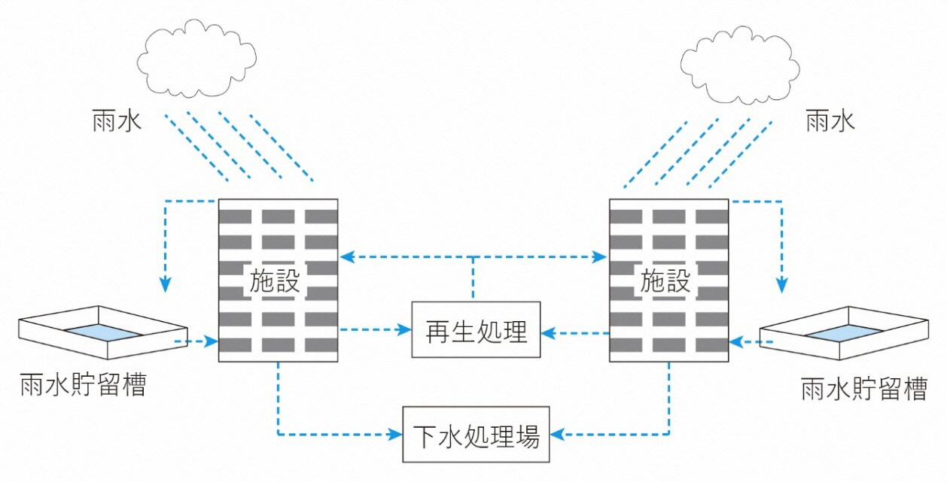
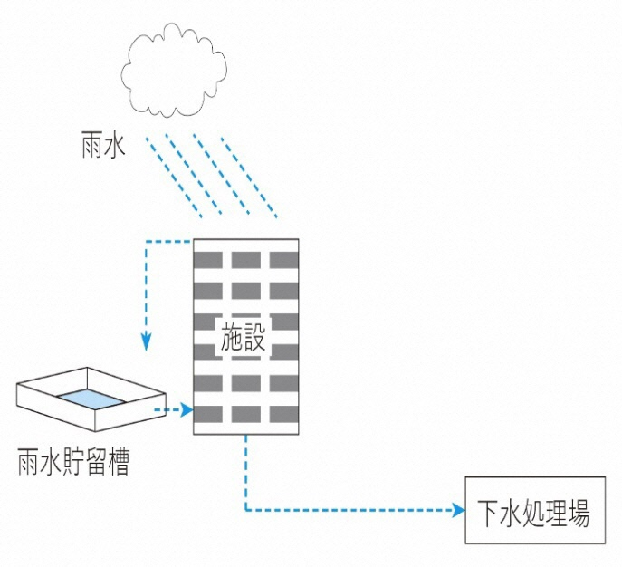

問７ | 雨水・再生水の利用における貯留槽についてご記入ください。

 | 再生水利用の場合は、問7-1にお答えください。 雨水利用の場合は、問7-2～7-5にお答えください。

【問7-1】 |  | 再生水受水槽 |  |  |  |  | m3

【問7-2】 |  | 雨水 貯留槽容量 |  |  |  |  | m3

【問7-3】 |  | 雨水 集水面積 |  |  |  |  | m2

【問7-4】 |  | ④貯留槽の設置場所 (選択肢：1.地上、2.地下、3.高置、4.その他）

【問7-5】 |  | 問7-4にて、「4.その他」を選択した場合は具体的にご記入ください。

問８ | 雨水・再生水利用設備の利用開始時期についてご記入ください。
 | ※雨水・再生水利用設備は、雨水・再生水を利用するための機器等のことを指します。
雨水・再生水利用設備利用開始年月 |  |  | 西暦 |  | 年 |  | 月
 | ※機器等の更新年ではありません。

問９ | 雨水・再生水の利用設備の稼動率を算出するための利用状況についてご記入ください。

 | 稼動率＝ | 利用日数 |  |  | 日

 |  | 利用開始日から 現在までの日数 |  |  | 日
 |  | ※現在までの日数は、調査日時点の日数を記載してください。

問１０ | 雨水・再生水利用設備を導入した理由で該当する項目に最大3つまで「○」印をご記入ください。

 |  |  |  |  |  |  | 回答欄
 | １．水道料金削減によるコスト削減効果を狙った。
 | ２．節水による環境保全効果を狙った。
 | ３．環境配慮を求める社会の動きに対応した。
 | ４．雑用水に関する条例・要綱等の規定に対応した。
 | ５．排水の水質に関する法律・条令・要綱等に基づき、汚水を「下水道」に排出する際に除害施設を設置する必要があったため、その処理水を再利用できるようにした。
 | ６．排水の水質に関する法律・条令・要綱等に基づき、汚水を「公共用水域」に排出する際に浄化処理する必要があったため、その処理水を再利用できるようにした。
 | ７．下水処理場等から再生水を供給している地域だった。
 | ８．再開発地区等の地区内処理施設から再生水を供給している地域だった。
 | ９．地震・火災・断水等の非常時に利用できるようにした。
 | 10．豪雨等の場合の流出抑制や内水被害軽減のために導入した。
 | 11．その他

 | 「10．その他」を選択された場合は具体的にご記入ください。

問１１ | 雨水・再生水の利用施設の設置に際して、何らかの優遇措置を受けられましたか。 該当する利用した優遇措置に「○」印を一つご記入ください。
 | ※優遇措置とは、助成金、税制措置、金融措置等を指します。

 |  |  |  |  | 回答欄
 | １．優遇措置を受けた
 | ２．優遇措置を受けなかった（無かった）

【問11-1】 | 「１．優遇措置を受けた」を選択された場合は「優遇措置の名称」をご記入ください。

【問11-2】 | 「２．優遇措置を受けなかった（無かった）」を選択された場合は、 その理由として該当する項目に1つ「○」印をご記入ください。

 |  |  |  |  | 回答欄
 | １．優遇処置が無かった
 | ２．優遇措置はあったが、適用対象外（官公庁施設、施設規模など）だった
 | ３．その他

 | 「３．その他」を選択された場合は具体的にご記入ください。

問１２ | 施設に整備されている現在の雨水・再生水利用設備（再生処理設備・雨水処理設備、配管設備等）の導入費用・維持管理費用（年間見込額）をご記入ください。また、他者から再生水の供給を受けている場合は、その料金単価をご記入ください。（不明の場合は不明と記載してください。） なお、維持管理費用には雨水・再生水利用設備以外の費用は含まないでください。

【問12-1】 | 雨水・再生水利用設備の導入費用 |  |  |  |  |  | 円
【問12-2】 | 雨水・再生水利用設備の維持管理費用 |  |  |  |  |  | 円／年
【問12-3】 | 雨水・再生水「料金単価」 |  |  |  |  |  | 円／ｍ３

問１３ | 雨水・再生水の利用用途・目的は何ですか？最大3つまで「○」印をご記入ください。
 | ※用途とは、雨水・再生水の使い道のことを指します。

 |  |  |  |  | 回答欄
 | １．水洗トイレ用水
 | ２．散水用水
 | ３．冷却・冷房用水
 | ４．洗車・洗浄・清掃用水
 | ５．修景（池・噴水等）用水
 | ６．消防用水
 | ７．洗たく
 | ８．風呂
 | ９．流出抑制（内水被害）対策
 | 10．その他

 | 「９．その他」を選択された場合は具体的にご記入ください。

問１４ | 施設で利用されている雨水・再生水の利用水量について、供給源ごとの 1年間に利用した水量をご記入ください。

 |  |  | 利用水量 |  | 水量算出根拠
【問14-1】 | 下水処理場等 |  |  | ㎥／年 |  | 「実測値」→「１」 「推計値」→「２」を記入
【問14-2】 | 地区内の処理施設 |  |  | ㎥／年
【問14-3】 | 自らの施設内 |  |  | ㎥／年
【問14-4】 | 雨水 |  |  | ㎥／年

 | ※運用（利用）期間が短いなど、実測値がない場合は、「日平均水量×年間利用日数」などの推計値を記入してください。 また、水量算出根拠の欄に、「実測値」の場合は「１」、「推計値」の場合は「２」を記入してください。

問１５ | 雨水・再生水に不足が生じ、上水道、工業用水道等から供給を受けた場合には、 下記の１～４のうち該当する項目全てに「○」印をご記入ください。

 |  |  |  | 回答欄
 | １．上水道
 | ２．工業用水道
 | ３．井戸・湧水（地下水）
 | ４．その他

 | 「４．その他」を選択された場合は具体的にご記入ください。

 | ※最近1年間に供給された水量を記入してください。 ※運用（利用）期間が短いなど、実測値がない場合は、「日平均水量×年間利用日数」などの推計値を記入してください。 また、水量算出根拠の欄に、「実測値」の場合は「１」、「推計値」の場合は「２」を記入してください。

 | 供給源 |  | 利用水量 |  | 水量算出根拠
【問15-1】 | １．上水道 |  |  | ㎥／年 |  | 「実測値」→「１」 「推計値」→「２」を記入
【問15-2】 | ２．工業用水道 |  |  | ㎥／年
【問15-3】 | ３．井戸水・湧水（地下水） |  |  | ㎥／年
【問15-4】 | ４．その他 |  |  | ㎥／年

問１６ | 雨水・再生水利用施設における１年間の上水道全使用水量（問１５の供給を受けた量を含む）をご記入ください。

 | ※運用（利用）期間が短いなど、実測値がない場合は、「日平均水量×年間利用日数」などの推計値を記入してください。 また、水量算出根拠の欄に、「実測値」の場合は「１」、「推計値」の場合は「２」を記入してください。

 |  | 使用水量 |  |  | 水量算出根拠
 | 上水道 |  |  | ㎥／年 |  | 「実測値」→「１」
 |  |  |  |  |  | 「推計値」→「２」を記入

問１７ | 施設における雨水・再生水利用の効果について、下記の各効果に対し、該当する項目に1つ「○」印をご記入ください。また、効果に関する具体的な事例がありましたら、教えてください。

【問17-1】 | １）【水道料金削減等の効果】
 |  |  |  |  | 回答欄
 |  |  | １．かなり効果あり
 |  |  | ２．やや効果あり
 |  |  | ３．どちらとも言えない
 |  |  | ４．あまり効果なし
 |  |  | ５．まったく効果なし
 |  |  | ６．むしろ逆効果（コスト増）

 | どのような効果がありましたか。具体的に教えてください。

 | 例：同規模の建物と比較して水道料金が約2割縮減

【問17-2】 | ２） 【節水効果】
 |  |  |  |  | 回答欄
 |  |  | １．かなり効果あり
 |  |  | ２．やや効果あり
 |  |  | ３．どちらとも言えない
 |  |  | ４．あまり効果なし
 |  |  | ５．まったく効果なし

 | どのような効果がありましたか。具体的に教えてください。

 | 例：同規模の建物と比較して約200㎥の縮減

【問17-3】 | ３） 【流出抑制効果】
 |  |  |  |  | 回答欄
 |  |  | １．かなり効果あり
 |  |  | ２．やや効果あり
 |  |  | ３．どちらとも言えない
 |  |  | ４．あまり効果なし
 |  |  | ５．まったく効果なし

 | どのような効果がありましたか。具体的に教えてください。

 | 例：同規模の建物と比較して約200㎥の縮減

【問17-4】 | ４） 【対外的イメージ向上効果】
 |  |  |  |  | 回答欄
 |  |  | １．かなり効果あり
 |  |  | ２．やや効果あり
 |  |  | ３．どちらとも言えない
 |  |  | ４．あまり効果なし
 |  |  | ５．まったく効果なし

 | どのような効果がありましたか。具体的に教えてください。

 | 例：雨水・再生水の利用によって、水資源を有効活用していることをPRできた

問１８ | 雨水・再生水の利用上の課題について、該当する項目に全てに「○」印をご記入ください。

 |  |  |  |  |  | 回答欄
 | １．雨水処理設備・再生処理設備や配管設備等の故障・動作不良等
 | ２．維持管理のための手間・費用がかかる
 | ３．原水供給量と雑用水需要量とのミスマッチ（安定性・充足性）
 | ４．利用先での故障・動作不良等（トイレの故障など）
 | ５．利用時の色や臭いが気になる
 | ６．衛生管理等の面から、利用できる原水の種類が限定される。 （利用用途が限定される）

 | ７．その他

 | 「７．その他」を選択された場合は具体的にご記入ください。

問１９ | 施設における雨水・再生水の今後の利用方針について、 該当する項目に1つ「○」印をご記入ください。

 |  |  |  |  | 回答欄
 | １．利用は、今後とも拡大していきたい
 | ２．現状の規模のまま、利用を継続していきたい
 | ３．今後の利用は、縮小あるいは中止していきたい
 | ４．その他

【問19-1】 | 「３．今後の利用は、縮小あるいは中止していきたい」を選択された場合は「その理由」をご記入ください。

【問19-2】 | 「４．その他」を選択された場合は具体的にご記入ください。

問２０ | 雨水・再生水利用設備の今後の更新・維持補修計画について、 該当する項目に1つ「○」印をご記入ください。 （不具合箇所の補修や部品の交換等の小規模なものを除きます。）

 |  |  |  |  |  | 回答欄
 | １．具体的な更新・維持補修計画を立案している
 | ２．時期は未定であるが、更新・維持補修の方向で検討中
 | ３．更新・維持補修計画は立案していない
 | ４．その他

【問20-1】 | 「１．具体的な更新・維持補修計画を立案している」を選択された場合は「更新予定時期」をご記入ください。
 | 更新予定時期
 |  | ※暦は西暦でご記入ください。
【問20-2】 | 「１．具体的な更新・維持補修計画を立案している」「２．時期は未定であるが、更新・維持補修の方向で検討中」を選択された場合は想定している「耐用年数」をご記入ください。
 | 耐用年数 |  |  | 年

 | 「４．その他」を選択された場合は具体的にご記入ください。

問２１ | 雨水・再生水利用設備の導入、維持管理、利用にあたっての課題や工夫点等がございましたらご記入ください。

【問21-1】 | 導入にあたり、課題となった点、苦労した点、工夫した点等がございましたらご記入ください。

【問21-2】 | 維持管理にあたり、課題となっている点、苦労している点、工夫している点等が ございましたらご記入ください。

【問21-3】 | 利用にあたり、課題となっている点、苦労している点、工夫している点等が ございましたらご記入ください。

問２２ | 今回ご回答頂いた雨水・再生利用施設について以下の施設概要に記載された内容を、「雨水・再生水利用施設等データマップ」にて情報公開することを了承する場合は「○」をご記入ください。

 |  |  |  | 回答欄
 | 情報公開を了承する。

 | 注：「雨水・再生水利用施設等データマップ」 は以下のサイトをご参照ください。
 | http://usui.strata.jp/rainwatermap/
 | なお、「雨水・再生水利用施設等データマップ」は、科学技術振興機構（JST）・戦略的創造研究推進事業（CREST）の研究課題「気候変動に適応した調和型都市圏水利用システムの開発」の一環として、都市雨水利用グループ（東京大学・国土技術政策総合研究所・雨水貯留浸透技術協会）により作成されたものです。

 | 公開にあたっては、ご回答いただいた内容より次の施設概要を 利用させていただくことを考えています。
 | ①住所 |  | 【問2】
 | ②用途 |  | 【問13】
 | ③貯留容量（m3）
 | 再生水受水槽 |  | 【問7-1】
 | 雨水貯留槽 |  | 【問7-2】
 | ④利用水量（m3/年）
 | 下水処理場等 |  | 【問14-1】
 | 地区内の処理施設 |  | 【問14-2】
 | 自らの施設内 |  | 【問14-3】
 | 雨水 |  | 【問14-4】
 | ⑤使用開始時期 |  | 【問8】

問２３ | 全国で雨水・再生水利用の普及促進を図っていくために必要と感じる改善点、ご提案がありましたらご記入ください。

 |  | 調査は以上で終わりです。 ご協力ありがとうございました。

